상품제안서
플러스 양장 다이어리 25절 | 상품코드: S43534

 |  |  |  |  |  |  | 02-713-8555 | www.synergygift.co.kr
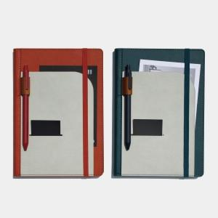 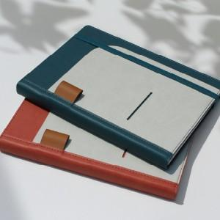

【상세/제작정보】

【인쇄/포장옵션】 | 불박, 금박, 은박 / OPP(비닐)

【공급단가】 | 수량 | 100~ | 200~ | 500~ | 1,000~ | 3,000~
*VAT별도 | 노트식 | 8,600원 | 8,400원 | 8,000원 | 7,850원 | 7,700원

【상품 URL】 | https://www.synergygift.co.kr:443/src/goods_detail.php?gdno=43534

